상품제안서
송월 롤케익 타월 | 상품코드: F20036

 |  |  |  |  |  |  | 02-412-0044 | www.easy1.co.kr
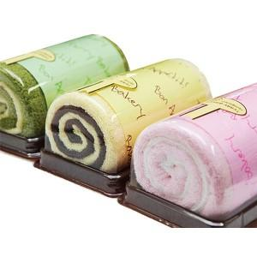

【상세/제작정보】

【인쇄/포장옵션】 | 실크 / 포장불가능

【공급단가】 | 수량 | 100~ | 300~ | 500~ | 1,000~ | 3,000~
*VAT별도 | 딸기(분홍) | 7,950원 | 7,660원 | 7,380원 | 7,100원 | 6,810원
 | 녹차(연두) | 7,950원 | 7,660원 | 7,380원 | 7,100원 | 6,810원
 | 초코크림(노랑) | 7,950원 | 7,660원 | 7,380원 | 7,100원 | 6,810원
 | 골고루 | 7,950원 | 7,660원 | 7,380원 | 7,100원 | 6,810원

【상품 URL】 | https://dev.easy1.co.kr:443/src/goods_detail.php?gdno=20036

